상품제안서
파스텔 싱글 휴대용 칫솔케이스 [인쇄무료] | 상품코드: F23918

 |  |  |  |  |  |  | 02-412-0044 | www.easy1.co.kr
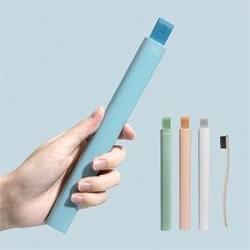 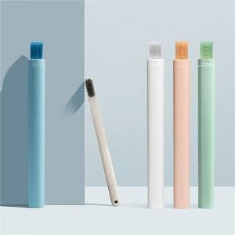 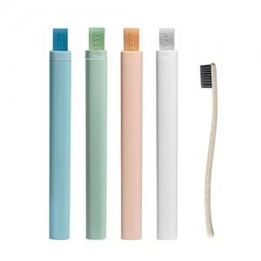

【상세/제작정보】

【인쇄/포장옵션】 | 레이저 / 포장지포장

【공급단가】 | 수량 | 200~ | 500~ | 1,000~ | 3,000~ | 5,000~
*VAT별도 | 단가 | 2,380원 | 2,290원 | 2,210원 | 2,120원 | 2,040원

【상품 URL】 | https://easy1.co.kr:443/src/goods_detail.php?gdno=23918

